상품제안서
송월 핸드 스누피 블럭블랙34 2매 세트 | 상품코드: S48500

 |  |  |  |  |  |  | 02-713-8555 | www.synergygift.co.kr
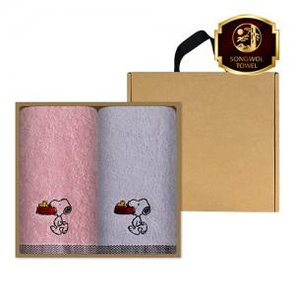

【상세/제작정보】 | <p><span style="font-size: 18.6667px;">※ 자수인쇄 2p, 글자 20자 기준(난이도, 크기, 글자수에 따라 비용 추가 변동 됩니다)</span>​​​​​</p>

【인쇄/포장옵션】 | 나염1도, 자수 2p / 포장불가능

【공급단가】 | 수량 | 50~ | 100~ | 300~ | 1,000~ | 3,000~
*VAT별도 | 단가 | 4,580원 | 4,480원 | 4,270원 | 4,130원 | 3,910원

【상품 URL】 | https://www.synergygift.co.kr:443/src/goods_detail.php?gdno=48500

